よくわかる 0312
 |  | 申込書 |  |  |  |  |  |  | ご注文日 令和 |  | 年 |  | 月 |  | 日

 |  |  |  | 事業所又は氏名 （ご連絡担当者）
 |  |  |  | 住 所 ( 送 付 先 ) | 〒

 |  |  |  |  | ℡

 |  |  |  |  | 振込日【 |  | 】 | FAX: | 076-441-6996
 |  |  |  |  |  |  |  | メール: | toyamalp@toyamalp.jp

 |  |  |  |  | 原則として、左記の口座に代金を振込み、ＦＡＸ(メール)ください。
 |  |  |  |  | なお、３冊以上の送料は､着払いとなりますのでご了承願います。
 |  |  |  |  | 振込日より10日以上経過しても納品・返信等が無い場合は、お電話にてお問い合わせください。
 |  |  |  |  | 来所受取りを希望される方はご連絡ください。
 |  |  |  |  |  |  |  |  |  |  |  |  | 2026-03-12

下記内容にて請求させていただきます。
請 求 書
 |  |  |  |  |  |  |  |  | 令和 | 0 | 年 | 0 | 月 | 0 | 日

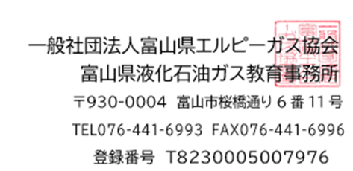
 |  | 0 |  |  |  | 様

 |  |  |  | 請求金額 （税込 10％対象額） |  |  | 円
 |  |  |  | （うち10％消費税） |  |  | 円

 |  | 図書明細 |  | ＊問題集、参考書、推奨は参考図書です。
 | 出版物当コード |  | 書 籍 名 |  |  |  |  | 定価（税込10％） | 注文部数 | 金 額（税込10％）
 |  |  |  |  |  |  |  | (円) | (冊) |  |  |  |  |  | (円)
 |  | BK404026 | よくわかるLPガスの保安と販売 第2次改訂版 |  |  |  |  | 2,860 |  | 0
 |  | ≪送 料≫ ・1～2冊までは送料（400円税込）を含んだ請求金額になります。（着払いではありません。） ・3冊以上は送料着払いになります。上記請求金額とは別に、お受取り時にお支払いください。 |  |  |  |  |  | 400 | 0 | 0
 |  |  |  |  |  |  |  | 合計金額 |  | 0

